Chart
FOMC DOT PLOT

FED<Go>
FOMC Minutes
FOMC Meeting: | Dec-14
Historical Comp: | Sep-14 | Target federal funds rate at year-end
Central Measure: | Median
FOMC Calendar
Futures Data Date: | 2015-01-25 | As reported in FOMC minutes published: Dec-14
Market Curve for Comparison | OIS
 |  | The latest economic projections were released on 12/17/2014. The next projections will be released on 3/18/2015
...
 | Minutes Dec-14 |  |  |  |  |  | 2014 |  | 2015 |  | 2016 |  | 2017 |  |  |  | Dec-14 Median |  | Sep-14 Median |  | OIS |  | Longer Term
#N/A | #N/A | #N/A | 0 | #N/A | 0 | 12/31/2014 | 0 | 12/31/2015 | 0 | 12/31/2016 | 0 | 12/31/2017 | 0 |  | 6 | #N/A | #N/A | #N/A | #N/A | #N/A | #N/A | 12/31/2018 | 0
#N/A | #N/A |  |  |  |  |  |  |  |  |  |  |  |  |  |  | #N/A | #N/A | #N/A | #N/A | #N/A | #N/A
#N/A | #N/A |  |  |  |  |  |  |  |  |  |  |  |  |  |  | 12/31/2014 | 0.125 | 12/31/2014 | 0.125 | 12/31/2014 | #N/A
#N/A | #N/A |  |  |  |  |  |  |  |  |  |  |  |  |  |  | 12/31/2015 | 1.125 | 12/31/2015 | 1.375 | 12/31/2015 | #N/A
#N/A | #N/A |  |  |  |  |  |  |  |  |  |  |  |  |  |  | 12/31/2016 | 2.5 | 12/31/2016 | 2.875 | 12/31/2016 | #N/A
#N/A | #N/A |  |  |  |  |  |  |  |  |  |  |  |  |  |  | 12/31/2017 | 3.625 | 12/31/2017 | 3.75 | 12/31/2017 | #N/A
#N/A | #N/A |  |  |  |  |  |  |  |  |  |  |  |  |  |  | 12/31/2018 |  | 12/31/2018 |  | 12/31/2018 | #N/A
#N/A | #N/A
#N/A | #N/A |  |  |  |  |  |  |  |  |  |  |  |  |  |  | 8/3/2018 | 3.75 | 8/3/2018 | 3.75
#N/A | #N/A |  |  |  |  |  |  |  |  |  |  |  |  |  |  | 5/30/2019 | 3.75 | 5/30/2019 | 3.75
#N/A | #N/A
#N/A | #N/A
#N/A | #N/A
#N/A | #N/A
#N/A | #N/A
#N/A | #N/A
#N/A | #N/A
#N/A | #N/A
#N/A | #N/A
#N/A | #N/A
#N/A | #N/A
#N/A | #N/A
#N/A | #N/A
#N/A | #N/A
#N/A | #N/A
#N/A | #N/A
#N/A | #N/A
#N/A | #N/A
#N/A | #N/A
#N/A | #N/A
#N/A | #N/A
#N/A | #N/A
#N/A | #N/A
#N/A | #N/A
#N/A | #N/A
#N/A | #N/A
#N/A | #N/A
#N/A | #N/A
#N/A | #N/A
#N/A | #N/A
#N/A | #N/A
#N/A | #N/A
#N/A | #N/A
#N/A | #N/A
#N/A | #N/A
#N/A | #N/A
#N/A | #N/A
#N/A | #N/A
#N/A | #N/A
#N/A | #N/A
...
...
 | Dec-14 Median |  | Sep-14 Median |  | OIS
12/31/2013 | -1 | 12/31/2013 | -2 | 12/31/2013 | -3.5 | 12/31/2013 | 0 | #N/A | -1 | #N/A | -2 | #N/A | -3.5 | #N/A | 0 | #N/A | -1 | #N/A | -2 | #N/A | -3.5 | #N/A | 0
...

Help
FOMC Dot Plot
Return to Chart

This file was created to help users analyze the FOMC rate projections and compare them with market expecations. The "dots" data is not currently available on the Bloomberg terminal. This file will be updated as quickly as possible following the release of new FOMC minutes. Users will need to download a new version of the file from XLTP XDOTS<GO>.

Links to Bloomberg terminal
The FOMC Meeting selection will display the dots from that release date
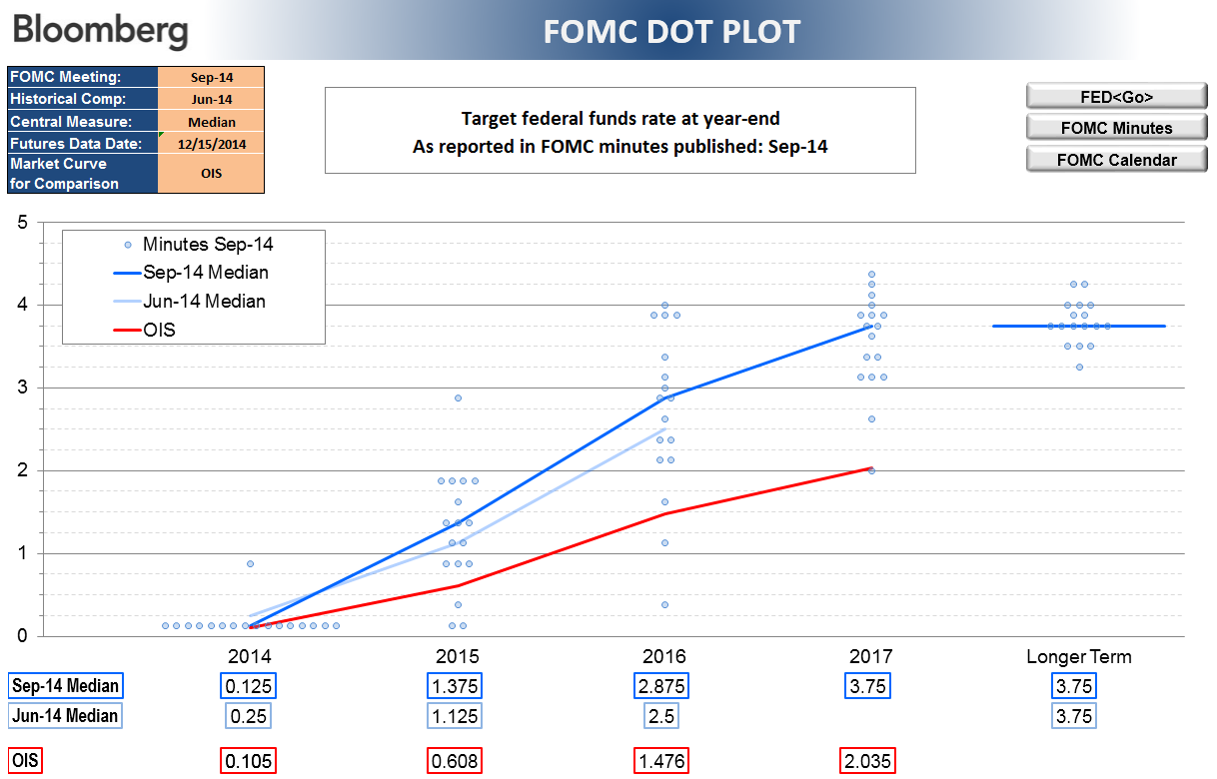

Historical Comp allows the user to choose a second release for comparison. Only the average line will be drawn. No dots will appear.

The market curves will not update automatically when the user changes the release date for Fed Minutes. To update the date for those curves user must enter a date in "Futures Data Date"

